Лист1
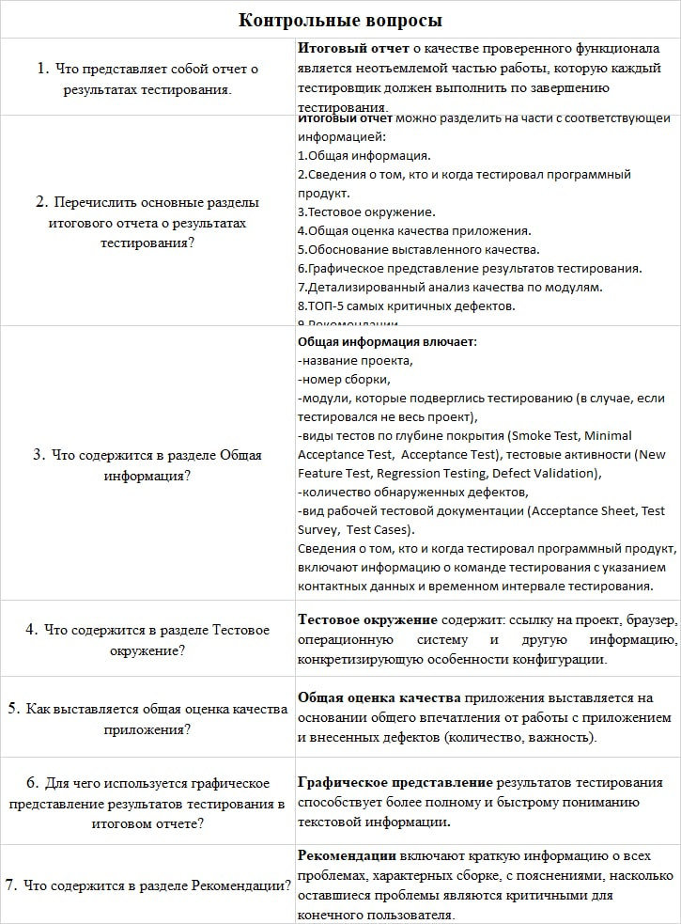
GENERAL INFORMATION
Project name: Komunark
Version: 1.4
QA TEAM
Company: КБиП
QA Manager: Нахимов А.А.
QA Engineers: Нахимов А.А.
Test Date: 18.11.2022
GENERAL QUALITY ANALYSIS
 |  |  | Данная оценка качества выставленна так как программный продукт не имеет ошибок типа Critical и Major, также те баги которые присутствуют их не большое количество |  | Smoke Test |  | Acceptable
 |  |  |  |  | Acceptance Test |  | High
 |  |  |  |  | New defects |  | 10
 |  |  |  |  | Test Documentations |  | Acceptance sheet
DETAILED QUALITY ANALYSIS
 |  |  |  |  |  |  |  | Critical | 0
 |  |  |  | Top 5 most important issues |  |  |  | Major | 0
Распределение дефектов по степени критичности
 |  |  |  | ID |  | Severity |  | Medium | 8
Распределение дефектов по типу
 |  |  |  | IN-1 |  | Medium |  | Minor | 2
 |  |  |  | IN-2 |  | Medium |  | Enchancement | 0
 |  |  |  | IN-3 |  | Minor
 |  |  |  | IN-4 |  | Minor
 |  |  |  |  |  |  |  | Всего | 10
 |  |  |  | Testing environment
 |  |  |  | Exe file: ddexch.exe |  |  |  | GUI | 79
 |  |  |  | Application service: CTK |  |  |  | Functional | 21
 |  |  |  | OS: Windows 10

 |  |  |  | Reccomendations
 |  |  |  | Исправить оставшиеся баги типа Medium(8) и Minor(2)

Распределение дефектов по модулям
QUALITY BY TEST MODULES |  |  |  |  |  |  |  | Главная | 2
Module | Quality | Comments |  |  |  |  |  | Окно курсов криптовалют | 3
Главное окно | High | Данному модулю выставлена данная оценка так как присутствуют 2 бага (2 Medium) |  |  |  |  |  | Справка | 1
Окно курсов криптовалют | Medium | Данному модулю выставлена данная оценка так как присутствуют 6 багов (Medium)
Справка | High | Для данного модуля выставлена данная оценка так как не хватает инструкции по использованию системы. Также присутсвуеют 2 бага (Minor)

